Sheet1
RX64M LQFP100 ピンアサイン

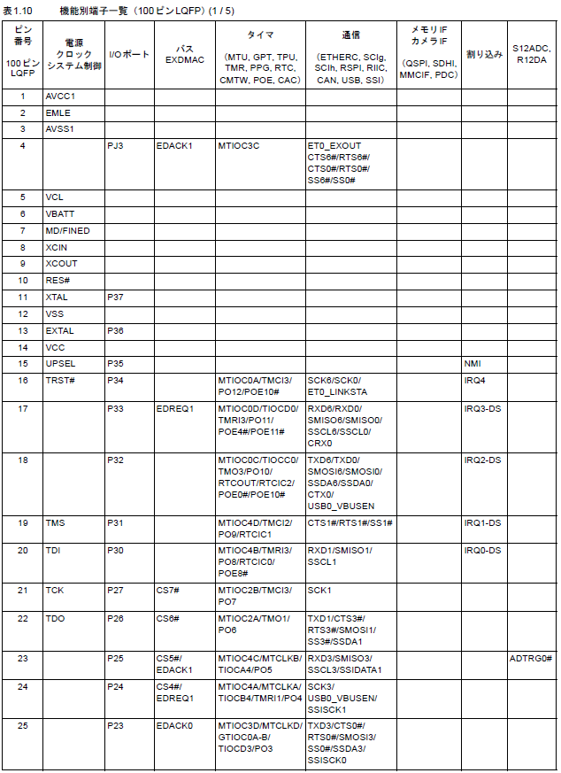
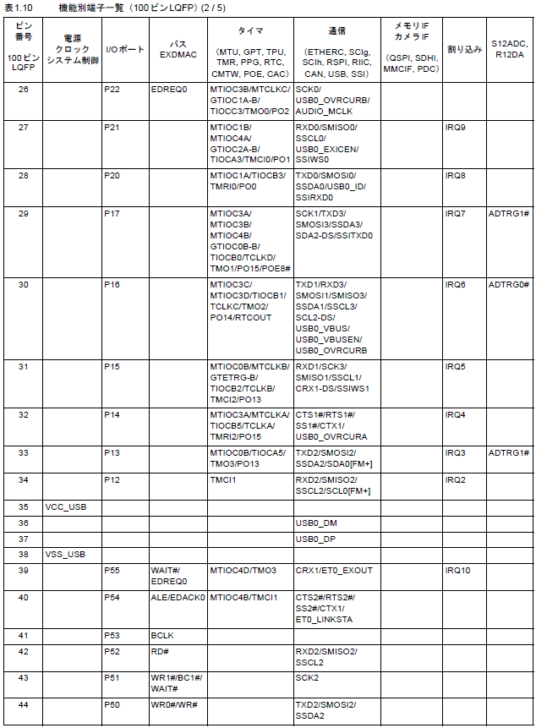

スイッチ

sensor gate

USB 予備

モーター位相係数

BT モジュール
モーター位相係数

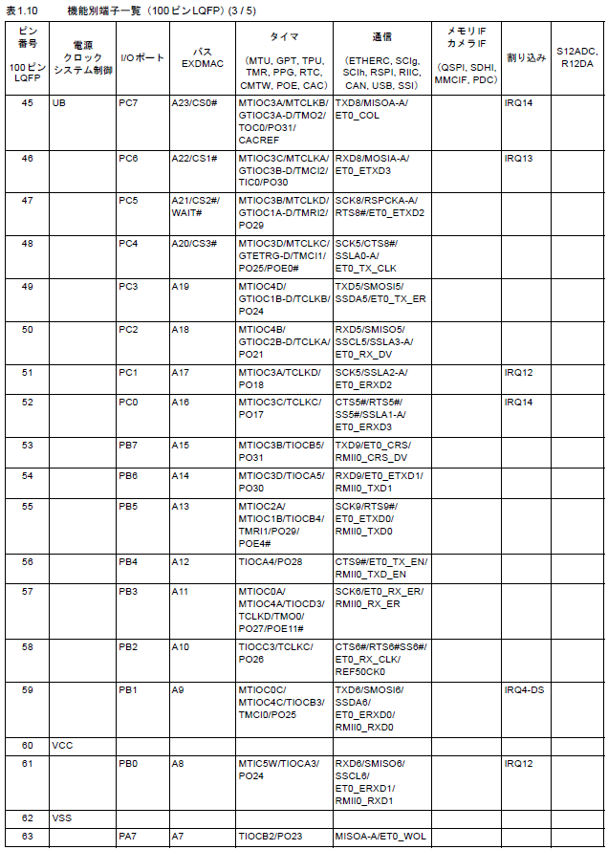
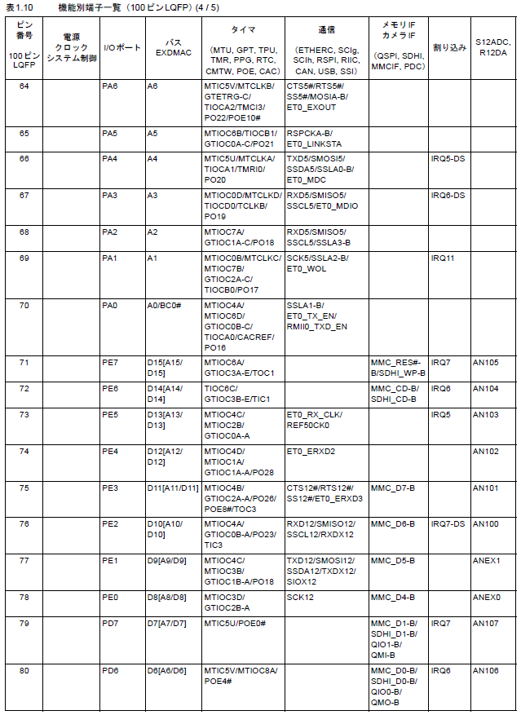

ステアモーター PWM
ジャイロ，FRAM

LED 予備
ジャイロ FSYNC

SD カード（予備）

2016/03/01 修正
ジャイロ INT

LED
SPI 予備

oLED
モーターコントロール 5

モーターコントロール 8
ステアモーター PWM

モーターコントロール 4
PWM 予備

駆動モーター PWM
モーターコントロール 7

ブザー PWM
モーターコントロール 3

モーターコントロール 6

ジャイロ，FRAM

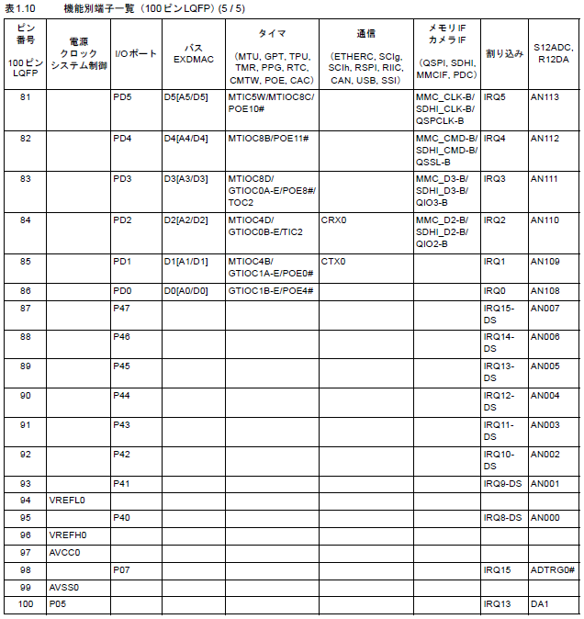

モーターコントロール 2

モーターコントロール 1
ADC 予備

2018/08/25 修正
ADC

モーターコントロール 2

モーターコントロール 1

